Instructions
English
 | Ten Steps to follow: |  | ગોલ
1 | Right click on the blankTemplate worksheet and choose 'Duplicate' option
 | Fill up your name as Author Name and Theme/ Puzzle Category
 | Author Name: <Your Name>
 | Theme Name/ Puzzle Category: <Puzzle Category>

2 | Fill up your answers in the grid above
 | Note: Entered cell automatically gets blue background
 |  | If you use the Google Input Tools, then use the number or TAB key to move to next cell. Ignore the space, which will be removed as a last step

3 | Fill up the Orientation in column M for all entries

4 | Fill up the clue# in column N for all entries
 | Note: When across and down word intersect at first letter, clue# will be same for both entries

5 | Fill up the appropriate column (A, B, ...K) in column O for all entries |  | Here we have taken grid of 11 x 11. If grid is of different size values will change

6 | Fill up the appropriate row (1, 2, 3 ... 11) in column P for all entries

7 | In column Q, modify the range using MOUSE, to select the word inside CONCATENATE function. This will combine letters from Grid

8 | In column P, add the appropriate clue description

9 | select all the cells in the grid and press CTRL + H keys to replace space (' ') character will null.
 | Note: See screen shot below

10 | Share this file or send email to vidyesh.ranade@gmail.com
 | Note: Within 4 days, puzzle will be included into the APP.

मराठी

हिंदी

Screen shot to replace space in grid with nothing
a. Ensure you have selected the grid correctly
b. Ensure you have put space character in 'Find' field
c. Ensure the Specific range is correctly chosen
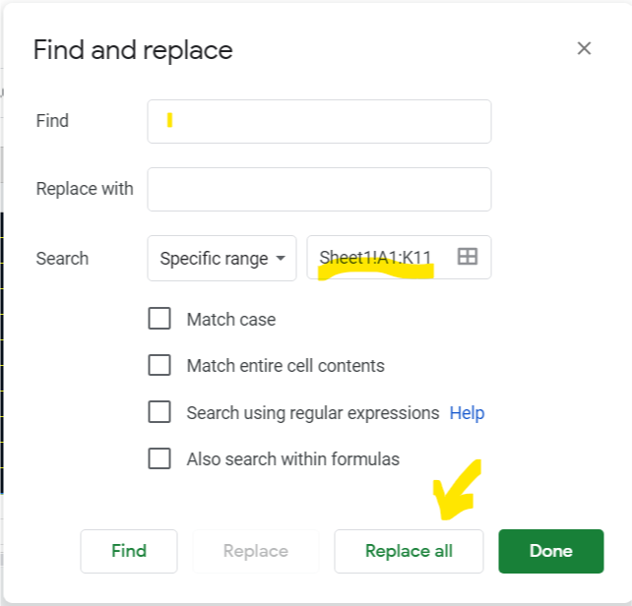
d. Click Replace all button

